はじめに
SQLを実行してデータベースを取得・更新する問題集です。

 | 環境: | PostgreSQL
 |  | pgAdmin 4
 | 言語: | SQL

 | pgAdmin上で、シート「練習問題」の問題を解いていってください。
 | まずは自分で考え、分からないところが出てきたらネットで調べて、調べても分からなかった場合は答えを開いてください。
 | 今回使用するテーブルの詳細を「03_DBテーブル一覧.xlsx」に記載してありますので、参考にしてください。

 | Gitからクロ－ンした新人研修のファイルを編集し、業務終了時にはコミット→プッシュしてください。
 | ※プルリクエストは不要です。

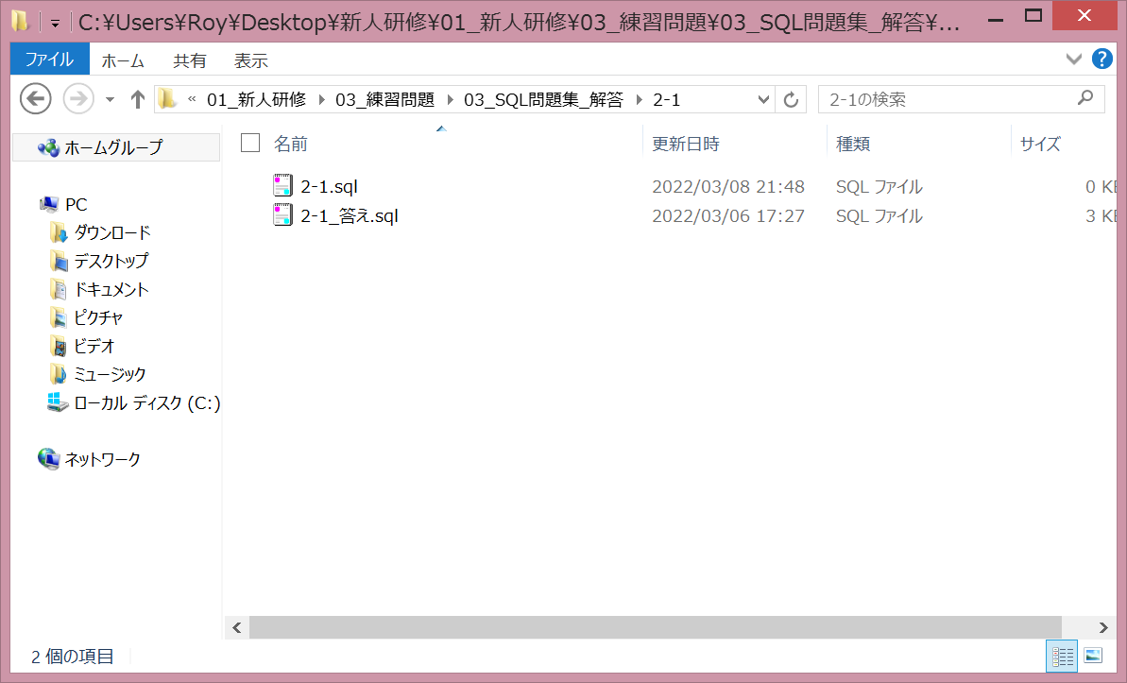

このファイルを編集してください。

